Ficha Técnica
PLANILLA DE DATOS GARANTIZADOS |  |  |  | 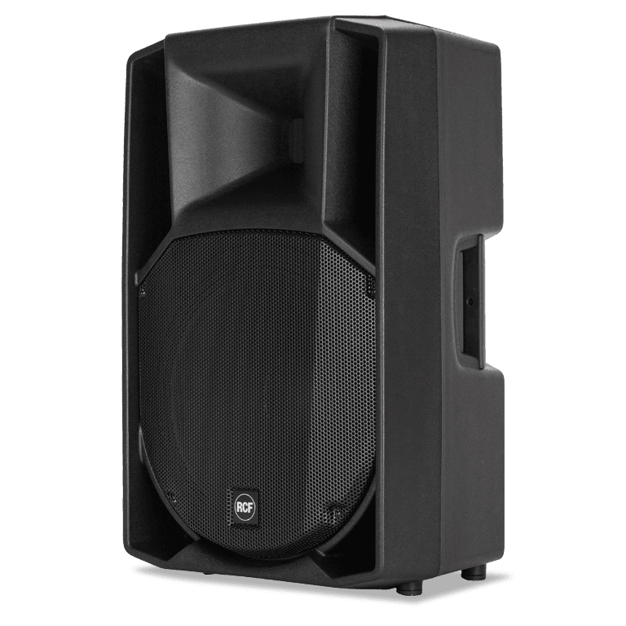

Bocina de 15 RCF |  |  |  | CÓDIGO | 2015974
 |  |  |  | FECHA REVISIÓN | 19/10/2019
 |  |  |  | ÁREA ESPECIALISTA: Soporte Tecnico

DESCRIPCIÓN SAP: Bocina de 15 RCF
ITEM | DATOS | UNIDAD | PEDIDO | OFRECIDO | COMENTARIO
1 | Empresa proveedora | … | (*)
2 | Fabricante | … | (*)
3 | Marca | … | (**)
4 | Modelo | … | (*)
5 | País de origen | … | (*)
6 | Norma de fabricación y ensayos | …
7 | Embalaje | … | CAJAS QUE NO EXCEDAN PESO DE 60 LIBRAS, PALETIZADO Y FLEJADO.
8 | Garantía | Años | 1
9 | RESPUESTA DE FRECUENCIA |  | 45 Hz ÷ 20000 Hz
10 | MAX SPL @ 1M |  | 133 dB
11 | ÁNGULO DE COBERTURA HORIZONTAL | grados | 90°
12 | ÁNGULO DE COBERTURA VERTICAL | grados | 60 °
13 | CONDUCTOR DE COMPRESIÓN |  | 1.4 '' neo, 4.0 '' vc
14 | WOOFER |  | 15 '' neo, 3.5 '' vc
15 | SEÑAL DE ENTRADA |  | bal / unbal
16 | CONECTORES DE SALIDA |  | XLR
17 | CONECTORES DE ENTRADA |  | XLR, Jack
18 | SENSIBILIDAD DE ENTRADA |  | -2 dBu / + 4 dBu
19 | MIC. SENSIBILIDAD DE ENTRADA |  | -32 dBu
20 | FRECUENCIAS DE CRUCE |  | 650 Hz
21 | PROTECCIONES |  | Térmica, RMS
22 | LIMITADOR |  | suave
23 | CONTROLES |  | Volumen, Boost, Mic / Line
24 | PODER TOTAL |  | 1400 W pico, 700 W RMS
25 | BAJAS FRECUENCIAS |  | 1000 W pico, 500 W RMS
26 | ALTAS FRECUENCIAS |  | 400 W pico, 200 W RMS
27 | ENFRIAMIENTO |  | Convección
28 | CONEXIONES |  | VDE
29 | MATERIAL DEL GABINETE / CAJA |  | PP compuesto
30 | MANEJAS |  | 1 superior, 2 laterales
31 | REJA |  | Acero
32 | HARDWARE |  | 2 x M10
33 | MONTAJE EN POSTE / TAPA |  | si
34 | ALTURA | Pulgadas | 708 mm / 27.87
35 | PROFUNDIDAD | Pulgadas | 389 mm / 15,31
36 | ANCHO | Pulgadas | 437 mm / 17.2
37 | PESO | kg/libras | 18,8 kg / 41,45


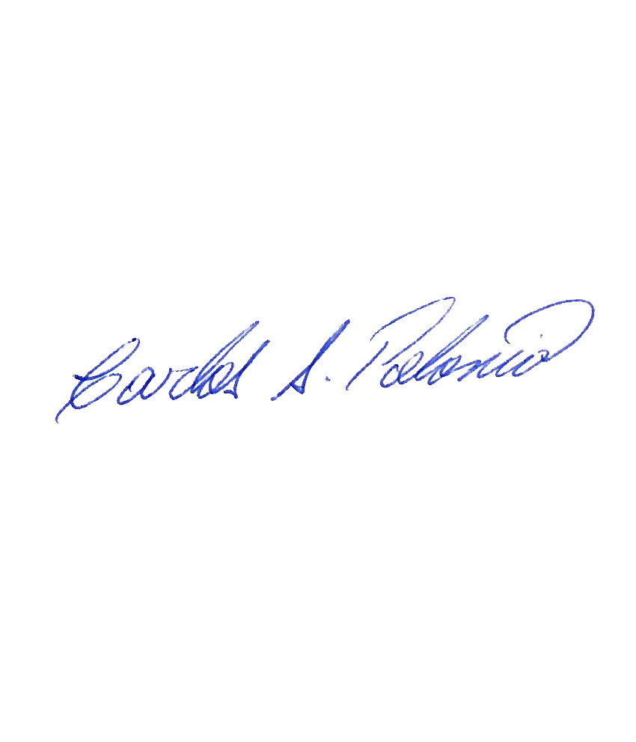

(*) A indicar por el oferente
(**) Timbrado en el material en alto o bajo relieve

 |  |  |  | Fecha de la oferta

 | Carlos Polonia |  |  | Nombre y firma del oferente
 | Coordinador Soporte Tecnico
COMENTARIOS:
1- Este material cumplirá con todas las indicaciones detalladas en la especificación técnica correspondiente. 2- En caso de haber una solicitud adicional por parte de La Distribuidora o que el Fabricante entienda deba entregar información complementaria, para la correcta evaluación de la propuesta, se deberá hacer por escrito y anexado a esta planilla de Datos Garantizados.

